Estadísticas
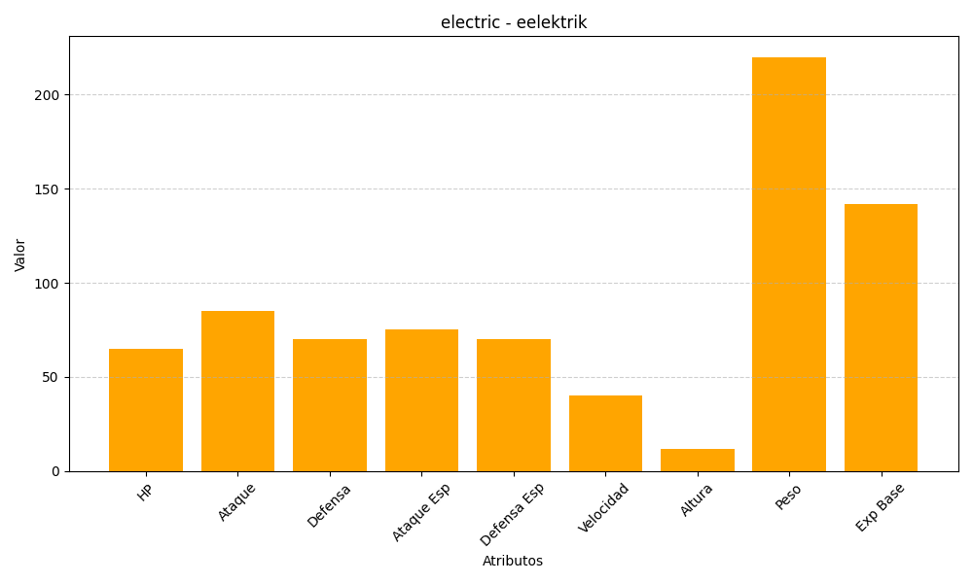
ID | Nombre | Tipo | HP | Ataque | Defensa | Ataque Especial | Defensa Especial | Velocidad | Altura | Peso | Experiencia Base
603 | eelektrik | electric | 65 | 85 | 70 | 75 | 70 | 40 | 12 | 220 | 142

